Infozettel Abrechnung Seite 1
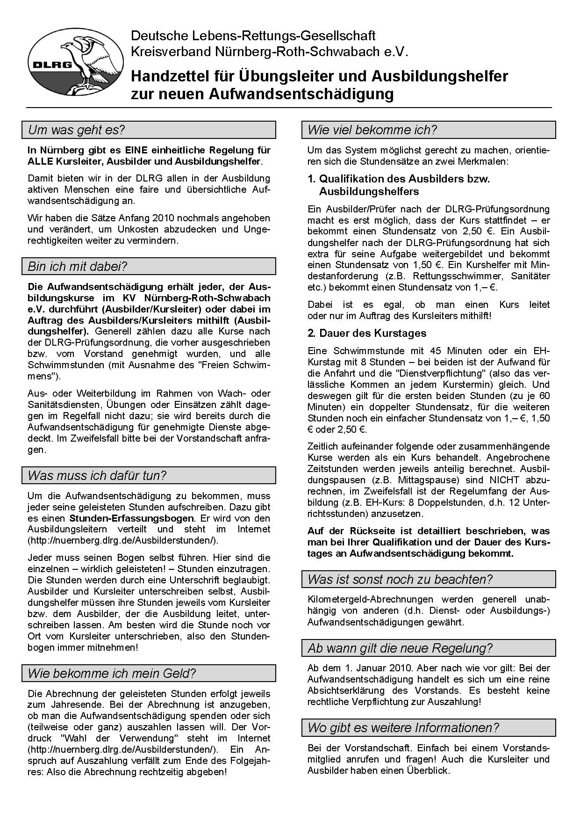

Infozettelabrechnung Seite 2
